Hoja1
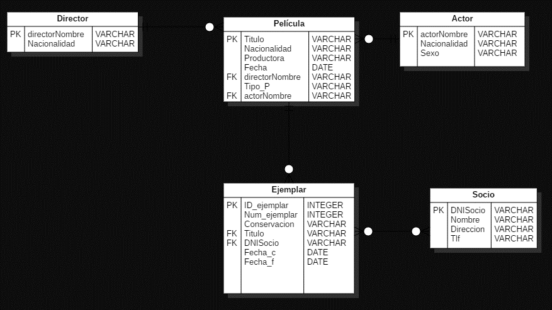
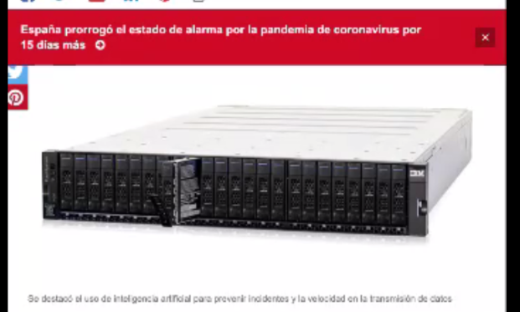
Transacción | TABLAS |  |  |  |  | # Tablas por transaccion
 | Director | Pelicula | Ejemplar | Actor | Socio
Administrar Clientes |  |  |  |  | X | 1
Administrar Videos | X | X | X | X |  | 4
Registrar Alquiler de Video |  |  |  | X | X | 2
Registrar devolucion de video |  |  |  | X | X | 2
Reporte de alquiler de videos por cada mes |  | X |  | X |  | 2
Listar informaciòn de videos disponibles |  | X |  | X |  | 2
# transacciones por tabla | 1 | 3 | 1 | 5 | 3

Analisis._ La tabla crítica vendría hacer el actor por la importancia en la hora de las necesidades que se le está dando. Con respecto al disco, se debería monitorear constantemente debido a la necesidad que se le va a dar a la tabla actor, entonces puede que se deban agregar algunas transacciones y ocupen más espacio en esta tabla lo cual sea más optimo al momento de buscarla pero ocupará un mayor espacio en el disco duro.

